CNC
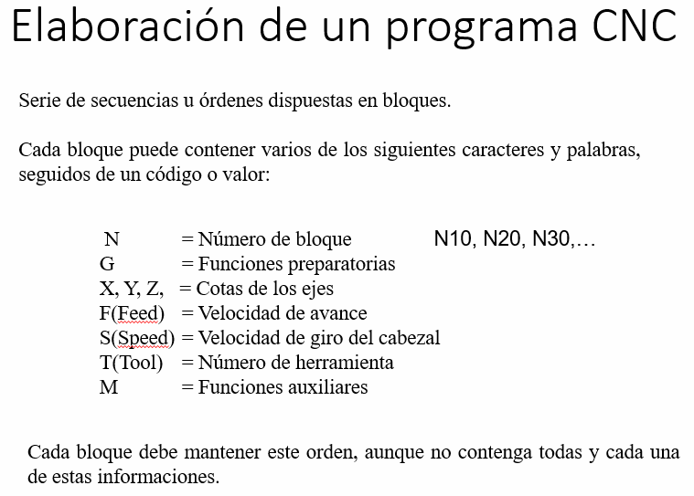
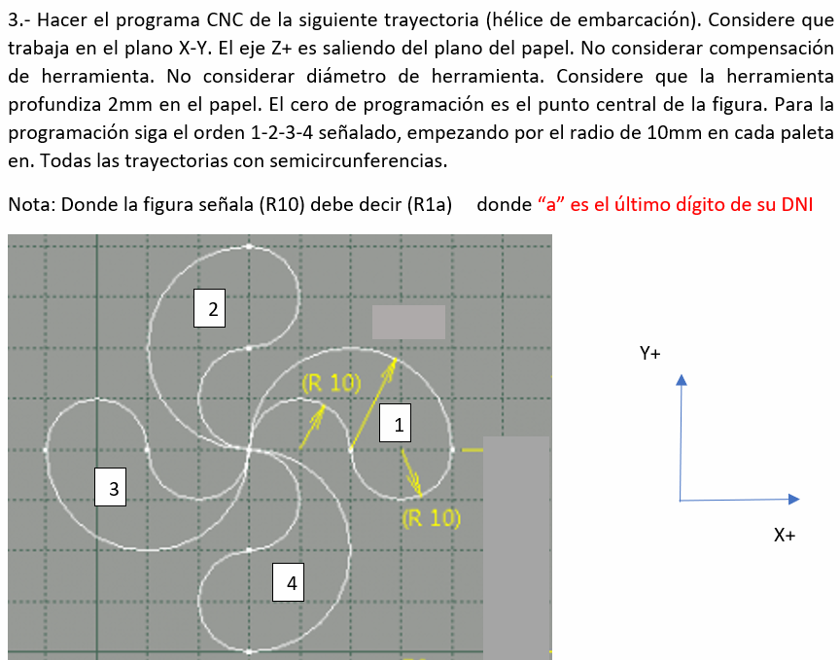

CNC |  |  |  |  |  |  | Condiciones iniciales de trabajo y posicionamiento
 |  |  |  |  |  |  | Desplazamiento lineal (profundidad de corte)
 |  |  |  |  |  |  | Desplazamiento radial
R = | 10 |  |  |  |  |  | Posicionamiento de retiro
N10 | G90 |  |  |  |  |  | Detención del husillo (herramienta)
N20 | G17 |  |  |  |  |  | Fin del programa
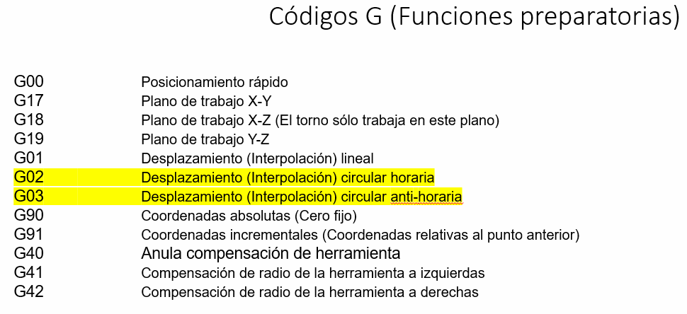
N30 | G0 | T | X0 | Y0 | Z0
N40 | G1 |  | X0 | Y0 | Z-2
N50 | G2 |  | X20 | Y0 | Z-2 | R10
N60 | G3 |  | X40 | Y0 | Z-2 | R10
N70 | G3 |  | X0 | Y0 | Z-2 | R20
N80 | G2 |  | X0 | Y20 | Z-2 | R10
N90 | G3 |  | X0 | Y40 | Z-2 | R10
N100 | G3 |  | X0 | Y0 | Z-2 | R20
N110 | G2 |  | X-20 | Y0 | Z-2 | R10
N120 | G3 |  | X-40 | Y0 | Z-2 | R10
N130 | G3 |  | X0 | Y0 | Z-2 | R20
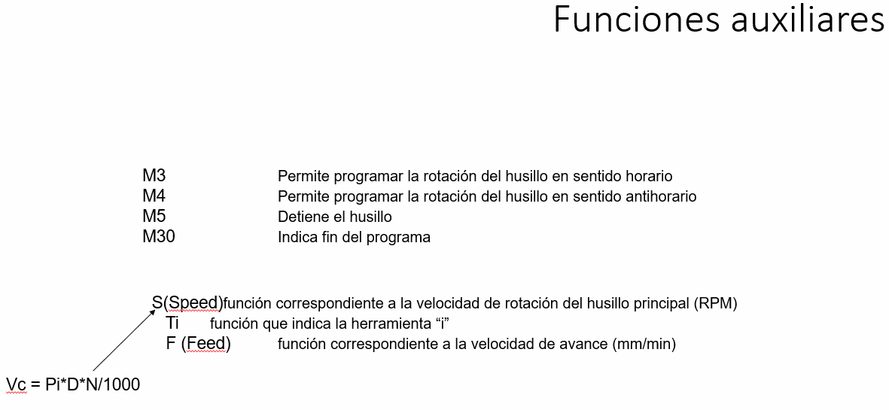
N140 | G2 |  | X0 | Y-20 | Z-2 | R10
N150 | G3 |  | X0 | Y-40 | Z-2 | R10
N160 | G3 |  | X0 | Y0 | Z-2 | R20
N170 | G0 |  |  |  | Z2
N180 | M5
N190 | M30

CNC1
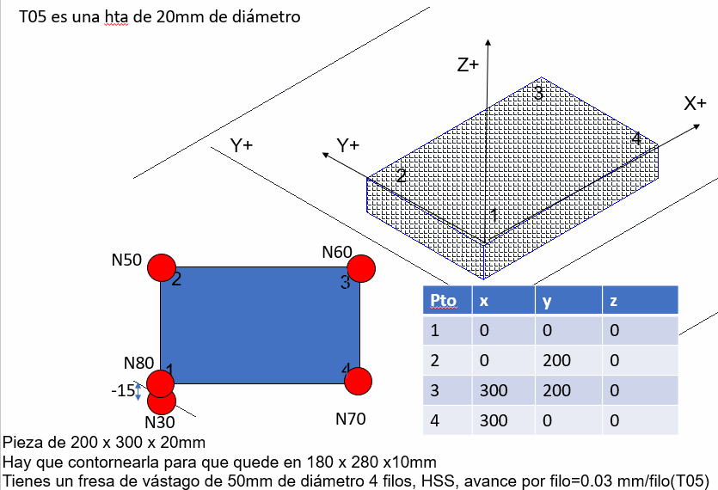

N10 | G90
N20 | G17
N25 | T05 | S318 | F38.16 | M3
N30 | G0 |  | X0 | Y-15 | Z-10
N40 | G1 |  | X0 | Y200 | Z-10
N50 | G1 |  | X300 | Y200 | Z-10 |  |  | N = S |  | F
N60 | G1 |  | X300 | Y0 | Z-10 | 0.12 | mm | 318 | rev | 38.16 | mm/min
N70 | G1 |  | X0 | Y0 | Z-10 |  | rev |  | min
N80 | G0 |  | X-50 | Y-50 | Z150
N90 | M5
N100 | M30

 |  |  |  |  |  |  | 4116 | 0.01 | 0.1

 |  |  |  |  |  |  | 4.116
 |  |  |  |  |  |  |  |  |  |  | 586 | pies/min
 |  |  |  |  |  |  |  |  |  |  | 0.01 | pul/diente

CNC2
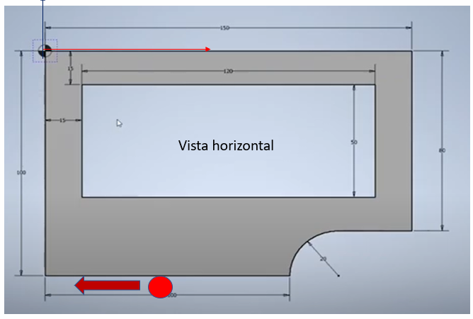

N10 | G90
N20 | G17
N30 | T05 | S5000 | F500 | M3
N40 | G41
N50 | G0 |  | X50 | Y-130 | Z50
N60 | G0 |  | X50 | Y-130 | Z5
N70 | G1 |  | X50 | Y-130 | Z-8
N80 | G1 |  | X0 | Y-100 | Z-8
N90 | G1 |  | X0 | Y0 | Z-8
N100 | G1 |  | X150 | Y0 | Z-8
N110 | G1 |  | X150 | Y-80 | Z-8
N120 | G1 |  | X120 | Y-80 | Z-8
N130 | G3 |  | X100 | Y-100 | Z-8 | R20
N140 | G40 |  | X50 | Y-100 | Z-8
N150 | G0 |  | X50 | Y-130 | Z100
N160 | M3
N170 | M5

